Totalt
UTVECKLINGSMÖTE FÅGEL Atelje Gastrologik
Resultat 17/5
Produkter | Utseende i rå form | Mörhet | Saftighet | Smak | Potential
 | Skala 1 -10 x 1 | Skala 1 - 10 x 1 | Skala 1 - 10 x 1 | Skala 1- 10 x 2 | 35-50 poäng = Exceptionell råvara
 |  |  |  |  | 30-34 = Utmärkt råvarukvalité
 |  |  |  |  | 25-29 = Hög råvarukvalité
 |  |  |  |  | 20-24 = Standard råvara

1. Vaktel Liten Rosa Skattlådan | 7.14 | 6.50 | 6.05 | 13.55 | 33.23
2. Vaktel Standard Rosa Skattlådan | 7.09 | 6.86 | 6.95 | 14.09 | 35.00
3. Vaktel Premium Rosa Skattlådan | 7.05 | 6.32 | 6.50 | 13.27 | 33.10
4. Poulet Jaune Referens | 4.14 | 4.68 | 4.41 | 9.00 | 22.20
5. Skånsk Blomme Rosa Skattlådan | 6.23 | 6.00 | 5.64 | 12.09 | 30.00
6. Plymouth Rock Stackvallen | 5.85 | 6.25 | 6.85 | 13,,90 | 32,90
7. Ayam Cemani Rosa Skattlådan | 7.00 | 6.00 | 5.30 | 12.30 | 30.60
8. Pärlhöna Rosa Skattlådan | 7.85 | 6.75 | 6.40 | 15.20 | 36.20
9. Pärlhöna Referens | 6.40 | 6.75 | 6.75 | 13.80 | 33.70
 | 0.00 | 0.00 | 0.00 | 0.00 | 0.00
1. medelvärde = summan av alla värden/ antal värden

 | utseende rå form | Mörhet | Saftighet | Potential | Saftighet | Smak
1. | 7.14 | 6.50 | 6.05 | 33.23 | 1 | 13.55
2. | 7.09 | 6.86 | 6.95 | 35.00 |  | 14.09
3. | 7.05 | 6.32 | 6.50 | 33.10 |  | 13.27
4. | 4.14 | 4.68 | 4.41 | 22.20 |  | 9.00
5. | 6.23 | 6.00 | 5.64 | 30.00 |  | 12.09
6. | 5.85 | 6.25 | 6.85 | 0.00 |  | 0.00
7. | 7.00 | 6.00 | 5.30 | 30.60 |  | 12.30
8. | 7.85 | 6.75 | 6.40 | 36.20 |  | 15.20
9 | 6.40 | 6.75 | 6.75 |  |  | 13.80
10 | 0.00 | 0.00 | 0.00

 | utseende rå form | Mörhet | Saftighet | Smak | Potential
1. | 7.14 | 6.50 | 6.05 | 13.55 | 33.23
2. | 7.09 | 6.86 | 6.95 | 14.09 | 35.00
3. | 7.05 | 6.32 | 6.50 | 13.27 | 33.10
4. | 4.14 | 4.68 | 4.41 | 9.00 | 22.20
5. | 6.23 | 6.00 | 5.64 | 12.09 | 30.00
6. | 5.85 | 6.25 | 6.85 | 13,,90 | 32,90
7. | 7.00 | 6.00 | 5.30 | 12.30 | 30.60
8. | 7.85 | 6.75 | 6.40 | 15.20 | 36.20
9 | 6.40 | 6.75 | 6.75 | 13.80 | 33.70
10 | 0.00 | 0.00 | 0.00 | 0.00 | 0.00

Vaktel 1
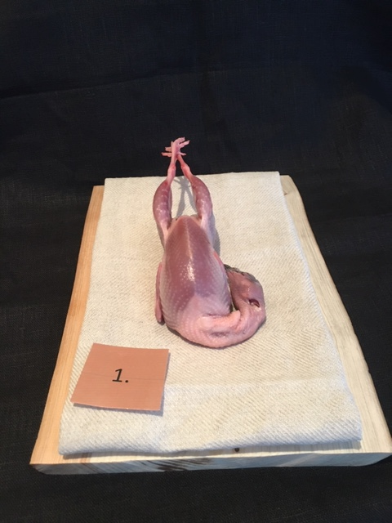

Nummer: | 1
Producent: | Rosa Skattlådan
Plats: | Skånes Värsjö, Norra Skåne
Ras: | Japansk Vaktel, Liten
Levnadsätt: | Frigående i voljärer utomhus
Ålder: | 9 veckor
Kön: | Tupp
Foder: | Egetdesignat foder från Svenska Foder
 | Majs, gräs, frukt, grönsaker, vilda och odlade örter
Slakteri: | Eget gårdsslakteri, egen transport 80 m
Slaktdatum: | 210515
Slaktvikt: | 160 g
Skållning: | 70°
Plocksätt: | Blötplockning plus efterplockning för hand
Nedkylning: | Långsamt med inkråm kvar 6h +4°C
Hängning helfågel: | Ja med huvud uppåt
Tid & temp: | 1,5 dygn +4°C
Plats: | Eget kylrum
Förpackning: | Insatspåse + kartong
Levererat: | 210517

Antal kockar: | 11

Kockar | UTSEENDE | MÖRHET | SAFTIGHET | SMAK | Potential
 | Skala 1-10 | Skala 1 - 10 | Skala 1-10 | Skala 1 - 10 | 35-50 poäng = Exceptionell råvara
 | x 1 | x 1 |  | x 2 | 30-34 = Utmärkt råvarukvalité
 |  |  |  |  | 25-29 = Hög råvarukvalité |  |  | Utseende | Mörhet | Saftighet | Smak | Total
 |  |  |  |  | 20-24 = Standard råvara |  | Kock 1 | 7 | 8 | 7 | 7
Kock 1 | 7 | 8 | 7 | 7 |  |  | Kock 2 | 8 | 6 | 4 | 7
Kock 2 | 8 | 6 | 4 | 7 |  |  | Kock 3 | 6 | 6 | 6 | 5
Kock 3 | 6 | 6 | 6 | 5 |  |  | Kock 4 | 7.5 | 7 | 8 | 7
Kock 4 | 7.5 | 7 | 8 | 7 |  |  | Kock 5 | 7 | 6 | 8 | 8
Kock 5 | 7 | 6 | 8 | 8 |  |  | Kock 6 | 6 | 6 | 5 | 6
Kock 6 | 6 | 6 | 5 | 6 |  |  | #REF! | #REF! | #REF! | #REF! | #REF!
Kock 7 | 7.5 | 6.5 | 5 | 7
Kock 8 | 7.5 | 7.5 | 7 | 7
Kock 9 | 7.5 | 7 | 8 | 7.5
Kock 10 | 7 | 7.5 | 5.5 | 7
Kock 11 | 7.5 | 4 | 3 | 6
summa | 78.5 | 71.5 | 66.5 | 149 | 33.23
potential | 7.14 | 6.50 | 6.05 | 13.55 | 33.2

TILLAGNINGSPROTOKOLL |  |  |  |  | KOCKARNAS KOMMENTARER:
Förpackning: | Blå insatspåse, kartong |  |  |  | Utseende i rå form: | Torr, fin med blankhet, mörkare kött, fast, väl plockad,
Utseende: | Topp! |  |  |  |  | Mild elegant doft, rund och lagom hängd ut.
Tillagning: | Stekt hel i panna |  |  |  |  | Perfekt balans med fukt/torr och fint behandlad
 |  |  |  |  |  | Fin fet vid halsen,
Metod: | Ugn |  |  |  | Mörhet: | Okej mörhet & väldigt mört med elegans
Salt: | Havssalt |  |  |  |  | Fint lårmörhet
Temperatur: | 130° |  |  |  |  | Mer krispigt skinn önskas
Före: | - |  |  |  | Saftighet: | Fettet håller ihop bra med köttet, saftigt mer fett än vad som förväntas av utseende
Efter: | 36° |  |  |  |  | Upplever viss smulighet
Ur ugn: | 52° |  |  |  |  | Korta fibrer
Efter vila: | - |  |  |  | Smak: | Milda toner som är mycket delikat smörigt
Tid i ugn: | 6 min |  |  |  |  | Låg smakintensitet med viltinslag
Vila tid: | - |  |  |  |  | Viss popcorn ton, stekt svamp & skog lite metall
 |  |  |  |  |  | Djup med mellanlång eftersmak och bra hängsmak
Kommenter EXRÅ: | Otroligt fint hantverk med en liten vaktel.
 | En jämn nivå tycker kockarna dock lite ojämn
 | nivå på textur/saftighet där åsikterna går isär.

 | OT! Skapa rätter med vaktelhals :)

Vaktel 2
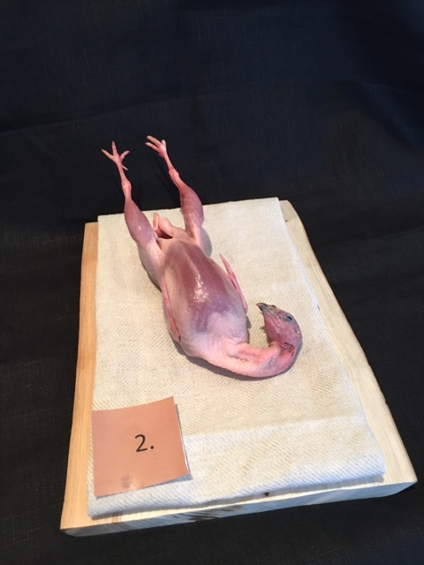

Nummer: | 2
Producent: | Rosa Skattlådan
Plats: | Skånes Värsjö, Norra Skåne
Ras: | Japansk Vaktel, Standard
Levnadsätt: | Frigående i voljärer utomhus
Ålder: | 9 veckor
Kön: | Tupp
Foder: | Egetdesignat foder från Svenska Foder
 | Majs, gräs, frukt, grönsaker, vilda och odlade örter
Slakteri: | Eget gårdsslakteri, egen transport 80 m
Slaktdatum: | 210515
Slaktvikt: | 210g
Skållning: | 70°
Plocksätt: | Blötplockning plus efterplockning för hand
Nedkylning: | Långsamt med inkråm kvar 6h +4°C
Hängning helfågel: | Ja med huvud uppåt
Tid & temp: | 1,5 dygn +4°C
Plats: | Eget kylrum
Förpackning: | Insatspåse + kartong
Levererat: | 210517
Kockar: | 11

Kockar | UTSEENDE | MÖRHET | SAFTIGHET | SMAK | Potential
 | Skala 1-10 | Skala 1 - 10 | Skala 1-10 | Skala 1 - 10 | 35-50 poäng = Exceptionell råvara
 | x 1 | x 1 |  | x 2 | 30-34 = Utmärkt råvarukvalité
 |  |  |  |  | 25-29 = Hög råvarukvalité |  |  | Utseende | Mörhet | Saftighet | Smak | Total
 |  |  |  |  | 20-24 = Standard råvara |  | Kock 1 | 7.5 | 8 | 8 | 7.5
Kock 1 | 7.5 | 8 | 8 | 7.5 |  |  | Kock 2 | 8 | 8 | 9 | 9
Kock 2 | 8 | 8 | 9 | 9 |  |  | Kock 3 | 7 | 6 | 7 | 8
Kock 3 | 7 | 6 | 7 | 8 |  |  | Kock 4 | 6.5 | 6 | 7 | 6
Kock 4 | 6.5 | 6 | 7 | 6 |  |  | Kock 5 | 6 | 7 | 8 | 7
Kock 5 | 6 | 7 | 8 | 7 |  |  | Kock 6 | 7 | 7 | 6 | 6
Kock 6 | 7 | 7 | 6 | 6 |  |  | #REF! | #REF! | #REF! | #REF! | #REF!
Kock 7 | 7 | 5 | 5 | 7
Kock 8 | 8 | 7 | 7.5 | 7.5
Kock 9 | 7 | 8 | 6 | 6
Kock 10 | 6.5 | 5.5 | 5 | 6
Kock 11 | 7.5 | 8 | 8 | 7.5
summa | 78 | 75.5 | 76.5 | 155 | 35.00
potential | 7.09 | 6.86 | 6.95 | 14.09 | 35.00

TILLAGNINGSPROTOKOLL |  |  |  |  | KOCKARNAS KOMMENTARER:
Förpackning: | Blå insatspåse, kartong |  |  |  | Utseende i rå form: | Torr fin med bra fett på halsen
Utseende: | Topp! |  |  |  |  | Bra storlek medd spänstigt skinn och ljus färg
Tillagning: | Stekt hel i panna |  |  |  |  | Vackert mörkrosa med fint ljusrosa fett, fast konsistens
Metod: | Ugn
Salt: | Havssalt |  |  |  | Mörhet: | Mycket fin mörhet
Temperatur ugn: | 130° |  |  |  |  | Smältande mör med köttig tugga
Före: | - |  |  |  |  | Bra med kontraster i bröst och lår i konsistenser
Efter: | 33° |  |  |  | Saftighet: | Bra saftighet med bra fibrer
Ur ugn: | 56° |  |  |  |  | Elegant fet saftighet med runda fibrer som är saftiga
Efter vila: | -
Tid i ugn: | 8 min |  |  |  | Smak: | Hög smak med fint djup toner av smörkola
Vila tid: | - |  |  |  |  | Skog, svamp, hallon, smör, lingonsyra
 |  |  |  |  |  | Gott skinn med lite rostad ton från stekning
Kommenter EXRÅ: | Otroligt fint hantverk med en standard vaktel. |  |  |  |  | Skulle kunna vara hängd längre?
 | Mycket jämn fin nivå generellt! |  |  |  |  | Lång smak med en tydlig ton från stekt skinn, lite metallisk

Vaktel 3
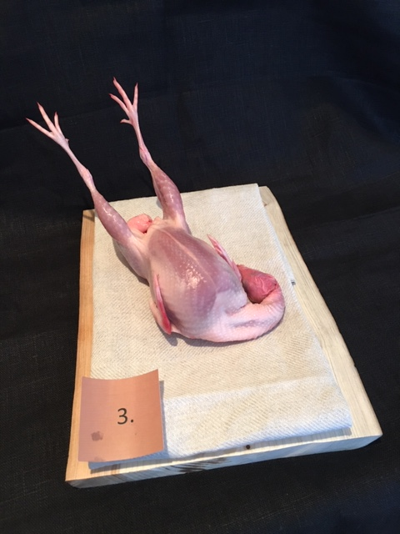

Nummer: | 3
Producent: | Rosa Skattlådan
Plats: | Skånes Värsjö, Norra Skåne
Ras: | Japansk Vaktel, Premium
Levnadsätt: | Frigående i voljärer utomhus
Ålder: | 9 veckor
Kön: | Tupp
Foder: | Egetdesignat foder från Svenska Foder
 | Majs, gräs, frukt, grönsaker, vilda och odlade örter
Slakteri: | Eget gårdsslakteri, egen transport 80 m
Slaktdatum: | 210515
Slaktvikt: | 300g
Skållning: | 70°
Plocksätt: | Blötplockning plus efterplockning för hand
Nedkylning: | Långsamt med inkråm kvar 6h +4°C
Hängning helfågel: | Ja med huvud uppåt
Tid & temp: | 1,5 dygn +4°C
Plats: | Eget kylrum
Förpackning: | Insatspåse + kartong
Levererat: | 210517
Kockar: | 11

Kockar | UTSEENDE | MÖRHET | SAFTIGHET | SMAK | Potential
 | Skala 1-10 | Skala 1 - 10 | Skala 1-10 | Skala 1 - 10 | 35-50 poäng = Exceptionell råvara
 | x 1 | x 1 |  | x 2 | 30-34 = Utmärkt råvarukvalité
 |  |  |  |  | 25-29 = Hög råvarukvalité |  |  | Utseende | Mörhet | Saftighet | Smak | Total
 |  |  |  |  | 20-24 = Standard råvara |  | Kock 1 | 7.5 | 6.5 | 7.5 | 7
Kock 1 | 7.5 | 6.5 | 7.5 | 7 |  |  | Kock2 | 7 | 5 | 4 | 5
Kock2 | 7 | 5 | 4 | 5 |  |  | Kock 3 | 7 | 5 | 5 | 7
Kock 3 | 7 | 5 | 5 | 7 |  |  | Kock 4 | 7 | 6.5 | 8 | 7
Kock 4 | 7 | 6.5 | 8 | 7 |  |  | Kock 5 | 8 | 7 | 8 | 7
Kock 5 | 8 | 7 | 8 | 7 |  |  | Kock 6 | 8 | 8 | 8 | 8
Kock 6 | 8 | 8 | 8 | 8 |  |  | Kock 7 | 5 | 5 | 4 | 5
Kock 7 | 5 | 5 | 4 | 5 |  |  | Kock 8 | 8 | 7 | 7 | 7
Kock 8 | 8 | 7 | 7 | 7 |  |  | Kock 9 | 8 | 7 | 7.5 | 8
Kock 9 | 8 | 7 | 7.5 | 8 |  |  | Kock 10 | 5 | 5.5 | 4.5 | 5
Kock 10 | 5 | 5.5 | 4.5 | 5 |  |  | Kock 11 | 7 | 7 | 8 | 7
Kock 11 | 7 | 7 | 8 | 7 |  |  | Kock 12 | #REF! | #REF! | #REF! | #REF!
summa | 77.5 | 69.5 | 71.5 | 146 | 33.14
potential | 7.05 | 6.32 | 6.50 | 13.27 | 33.1

TILLAGNINGSPROTOKOLL |  |  |  |  | KOCKARNAS KOMMENTARER:
Förpackning: | Blå insatspåse, kartong |  |  |  | Utseende i rå form: | Stor storlek som är torr och fin i skinnet
Utseende: | Topp! |  |  |  |  | Ljusast av de tre med en stor aptitlig utseende
Tillagning: | Stekt hel i panna |  |  |  |  | Ser väl hängd ut med bra storlek på fett, lår, bröst
Metod: | Ugn
Salt: | Havssalt |  |  |  | Mörhet: | Nästan för mör! Härligt lätt tuggmotstånd med mycket mörhet.
Temperatur ugn: | 130° |  |  |  |  | Lite geleig mörhet
Före: | -
Efter: | 34° |  |  |  | Saftighet: | Mild textur med hög josighet
Ur ugn: | 56° |  |  |  |  | Saftigheten är bra med kontrast kött.
Efter vila: | - |  |  |  |  | Korta fibrer med saftig fast känsla.
Tid i ugn: | 6 min |  |  |  | Smak: | Den mildaste av de tre med en kortare smak
Vila tid: | - |  |  |  |  | Lite mild bröd, jordighet, lätt metallisks smak
 |  |  |  |  |  | Mild smak av söt majs, stall, gräs med lätt syra på slutet
Kommenter EXRÅ: | Otroligt fint hantverk med en premium vaktel. |  |  |  |  | Nästan gräddigt, smak av karamell och råsocker, bra skog, svamp, mossadoft!
 |  |  |  |  |  | Bra krisp på skinnet!

Poulet Jaune
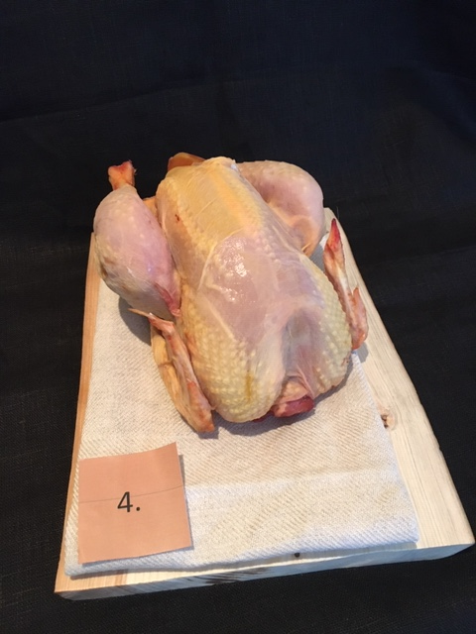

Nummer: | 4
Producent: | Volallies Challans, Label Rouge
Plats: | Frankrike
Ras: | Souche rustique à croissance lente
Levnadsätt: | Utomhus
Ålder: | 81 dagar
Kön: | -
Foder: | 100% vegetal, 75 % cereal

Slakteri: | -
Slaktdatum: | 210215 (Gissningsvis)
Slaktvikt: | -
Skållning: | -
Plocksätt: | -
Nedkylning: | -
Hängning helfågel: | -
Tid & temp: | -
Plats: | -
Levererat: | 210517
Antal kockar: | 11

Kockar | UTSEENDE | MÖRHET | SAFTIGHET | SMAK | Potential
 | Skala 1-10 | Skala 1 - 10 | Skala 1-10 | Skala 1 - 10 | 35-50 poäng = Exceptionell råvara
 | x 1 | x 1 |  | x 2 | 30-34 = Utmärkt råvarukvalité
 |  |  |  |  | 25-29 = Hög råvarukvalité |  |  | Utseende | Mörhet | Saftighet | Smak | Total
 |  |  |  |  | 20-24 = Standard råvara |  | Kock 1 | 6 | 6 | 6 | 6
Kock 1 | 6 | 6 | 6 | 6 |  |  | Kock2 | 4 | 6 | 5 | 7
Kock2 | 4 | 6 | 5 | 7 |  |  | Kock 3 | 3 | 4 | 4 | 5
Kock 3 | 3 | 4 | 4 | 5 |  |  | Kock 4 | 4 | 5 | 5 | 4
Kock 4 | 4 | 5 | 5 | 4 |  |  | Kock 5 | 6 | 6 | 5 | 5
Kock 5 | 6 | 6 | 5 | 5 |  |  | Kock 6 | 4 | 4 | 4 | 3
Kock 6 | 4 | 4 | 4 | 3 |  |  | Kock 7 | 3 | 4 | 4 | 4
Kock 7 | 3 | 4 | 4 | 4 |  |  | Kock 8 | 4 | 4 | 4 | 4.5
Kock 8 | 4 | 4 | 4 | 4.5 |  |  | Kock 9 | 5.5 | 6 | 5.5 | 5
Kock 9 | 5.5 | 6 | 5.5 | 5 |  |  | Kock 10 | 3 | 4.5 | 3 | 4
Kock 10 | 3 | 4.5 | 3 | 4 |  |  | Kock 11 | 3 | 2 | 3 | 2
Kock 11 | 3 | 2 | 3 | 2 |  |  | Kock 12 | #REF! | #REF! | #REF! | #REF!
summa | 45.5 | 51.5 | 48.5 | 99 | 22.23
potential | 4.14 | 4.68 | 4.41 | 9.00 | 22.2

TILLAGNINGSPROTOKOLL |  |  |  |  | KOCKARNAS KOMMENTARER:
Förpackning: | Ovaccad |  |  |  | Utseende i rå form: | Ser lite ovarsamt hanterad ut med något mjuk konsistens
Utseende: | - |  |  |  |  | Fin färg på skinnet som dock är sprucket och fläckigt
Tillagning: | Brynt på kronan i panna |  |  |  |  | Gult skinn på fågeln med stora lår med avsaknad av fötter och huvud
Metod: | Ugn
Salt: | Havssalt |  |  |  | Mörhet: | Mör med tuggmotstånd
Temperatur ugn: | 130° |  |  |  |  | Tuggigt skinn med en bra mörhet i köttet
Före: | -
Efter: | - |  |  |  | Saftighet: | Segt skinn med en torr känsla på fibrer och josen försvann snabbt
Ur ugn: | 56° |  |  |  |  | Torr och saftig på samma gång
Efter vila: | -
Tid i ugn: | 14 min |  |  |  | Smak: | Låg men ok god smak
Vila tid: | - |  |  |  |  | Rå champinjon och spannmål, majs
 |  |  |  |  |  | Söt och syra smak med nöt och svamp
Kommenter EXRÅ: | Utan hals och fötter, doftar aningens över. |  |  |  |  | Viss smak av metall och fisk?
 | Något hårt hanterad och klippt upp vid halsen som
 | gör att skinnet drar sig där vid stekning
 | Pappersklistermärke satt fast i skinnet!

Skånsk Blomme
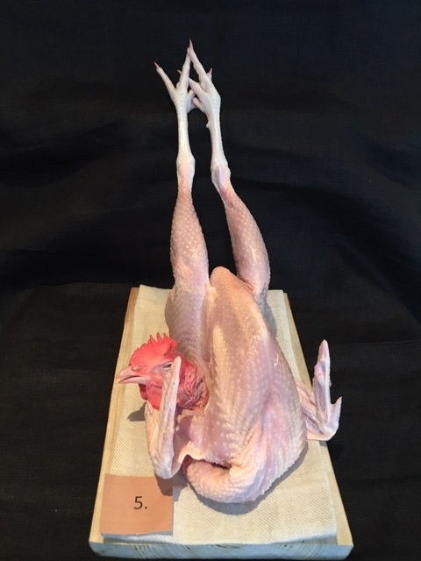

Nummer: | 5
Producent: | Rosa Skattlådan
Plats: | Skånes Värsjö, Norra Skåne
Ras: | Skånsk Blommehöna
Levnadsätt: | Hönshus samt 1,5 ha hägn
Ålder: | -
Kön: | Tupp
Foder: | Egetdesignat foder från Svenska Foder
 | Majs, gräs, frukt, grönsaker, vilda och odlade örter
Slakteri: | Eget gårdsslakteri, egen transport 80 m
Slaktdatum: | 2021 05 15
Slaktvikt: | 1,4 kg
Skållning: | 72°
Plocksätt: | Blötplockning plus efterplockning för hand
Nedkylning: | Långsamt med inkråm kvar 6h +4°C
Hängning helfågel: | Ja med huvud uppåt
Tid & temp: | 1,5 dygn +4°C
Plats: | Eget kylrum
Förpackning: | Insatspåse + kartong
Leverans: | 21 05 17
Antal kockar: | 11

Kockar | UTSEENDE | MÖRHET | SAFTIGHET | SMAK | Potential
 | Skala 1-10 | Skala 1 - 10 | Skala 1-10 | Skala 1 - 10 | 35-50 poäng = Exceptionell råvara
 | x 1 | x 1 |  | x 2 | 30-34 = Utmärkt råvarukvalité
 |  |  |  |  | 25-29 = Hög råvarukvalité |  |  | Utseende | Mörhet | Saftighet | Smak | Total
 |  |  |  |  | 20-24 = Standard råvara |  | Kock 1 | 6.5 | 6 | 6.5 | 7
Kock 1 | 6.5 | 6 | 6.5 | 7 |  |  | Kock 2 | 6.5 | 6 | 6 | 7
Kock 2 | 6.5 | 6 | 6 | 7 |  |  | Kock 3 | 6 | 5 | 4 | 7
Kock 3 | 6 | 5 | 4 | 7 |  |  | Kock 4 | 7 | 7.5 | 8 | 7
Kock 4 | 7 | 7.5 | 8 | 7 |  |  | Kock 5 | 7 | 8 | 7 | 7
Kock 5 | 7 | 8 | 7 | 7 |  |  | Kock 6 | 5 | 6 | 5 | 5
Kock 6 | 5 | 6 | 5 | 5 |  |  | Kock 7 | 6 | 6.5 | 6 | 6
Kock 7 | 6 | 6.5 | 6 | 6 |  |  | Kock 8 | 6 | 7 | 5.5 | 5.5
Kock 8 | 6 | 7 | 5.5 | 5.5 |  |  | Kock 9 | 6 | 5 | 5.5 | 6
Kock 9 | 6 | 5 | 5.5 | 6 |  |  | Kock 10 | 6 | 6 | 5.5 | 6
Kock 10 | 6 | 6 | 5.5 | 6 |  |  | Kock 11 | 6.5 | 3 | 3 | 3
Kock 11 | 6.5 | 3 | 3 | 3 |  |  | Kock 12 | #REF! | #REF! | #REF! | #REF!
summa | 68.5 | 66 | 62 | 133 | 29.95
potential | 6.23 | 6.00 | 5.64 | 12.09 | 30.0

TILLAGNINGSPROTOKOLL |  |  |  |  | KOCKARNAS KOMMENTARER:
Förpackning: | Blå insatspåse + kartong |  |  |  | Utseende i rå form: | Mycket fågel! Ljus fin, torr och något tunn över bröstbenet
Utseende: | Mycket fin! |  |  |  |  | Spänstigt skinn med en fuktig torrhet.
Tillagning: | På kronan i panna
Metod: | Ugn
Salt: | Havssalt |  |  |  | Mörhet: | Bröstet känns mört och lår studsigt något hårt
Temperatur ugn: | 130° |  |  |  |  | Skinnet upplevs tuggigt
Före: | -
Efter: | 30° |  |  |  | Saftighet: | Ljusa långa fibrer som har tugga som smälter trevligt
Ur ugn: | 55°
Efter vila: | -
Tid i ugn: | - |  |  |  | Smak: | Mild och fräsch fågelton med syra och stekt svamp
Vila tid: | - |  |  |  |  | Låret har djupare smak än bröstet
 |  |  |  |  |  | Rostat bovete, smör och gräs i smaken
Kommenter EXRÅ: | Mycket hög nivå på hantverket! |  |  |  |  | Mild smak med lätt umami och ändå lång eftersmak, hänga längre?
 | Aningens tunn vid bröstsidan, typisk säsongsråvara som lyfter under sommaren.
 | Här ser vi tydligt att textur/saftighet o mörhet drar ner mot tidigare provningar åren innan.
 | Mycket hög potential kommande tid framöver då den får växa på sig.

Plymouth Rock
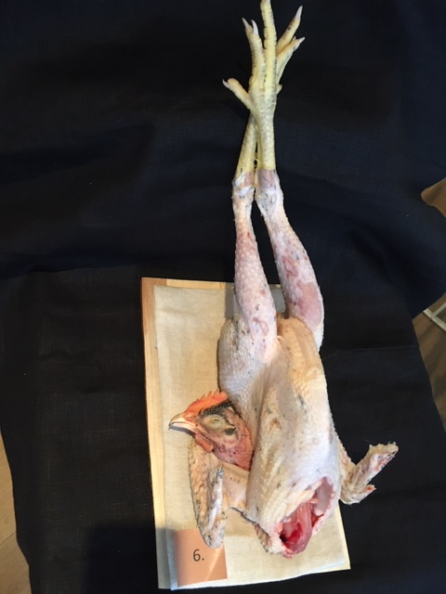

Nummer: | 6
Producent: | Stackvallen
Plats: | Krokshult, Oskarshamn
Ras: | Plymouth Rock
Levnadsätt: | Inomhus (under fågelinfluensan)
Ålder: | 16 veckor
Kön: | Tupp
Foder: | Startfoder 0-8v, Tillväxtfoder 8-16v, lite hel vete
Slakteri: | Eget av Mark Gueze & Sofia Hollertz
Slaktdatum: | 21 05 14
Slaktvikt: | 1,4-1,6 kg
Skållning: | 70°C
Plocksätt: | Handplock
Nedkylning: | Kylskåp till 2°
Hängning helfågel: | Ja
Tid & temp: | 3 dygn 2°C
Plats: | Kylskåp
Förpackning: | Lindad i smörgåspapper
Leverans: | 21 05 17
Antal kockar: | 10

Kockar | UTSEENDE | MÖRHET | SAFTIGHET | SMAK | Potential
 | Skala 1-10 | Skala 1 - 10 | Skala 1-10 | Skala 1 - 10 | 35-50 poäng = Exceptionell råvara
 | x 1 | x 1 |  | x 2 | 30-34 = Utmärkt råvarukvalité
 |  |  |  |  | 25-29 = Hög råvarukvalité |  |  | Utseende | Mörhet | Saftighet | Smak | Total
 |  |  |  |  | 20-24 = Standard råvara |  | Kock 1 | 7 | 6.5 | 7 | 7.5
Kock 1 | 7 | 6.5 | 7 | 7.5 |  |  | Kock 2 | 0 | 0 | 0 | 0
Kock 2 | 0 | 0 | 0 | 0 | (blev tvungen att gå) |  | Kock 3 | 5 | 7 | 8 | 7
Kock 3 | 5 | 7 | 8 | 7 |  |  | Kock 4 | 5 | 7 | 8 | 7.5
Kock 4 | 5 | 7 | 8 | 7.5 |  |  | Kock 5 | 7 | 7 | 8 | 8
Kock 5 | 7 | 7 | 8 | 8 |  |  | Kock 6 | 6 | 5 | 5 | 5
Kock 6 | 6 | 5 | 5 | 5 |  |  | Kock 7 | 5.5 | 5.5 | 6 | 6
Kock 7 | 5.5 | 5.5 | 6 | 6 |  |  | Kock 8 | 5.5 | 6.5 | 7 | 7.5
Kock 8 | 5.5 | 6.5 | 7 | 7.5 |  |  | Kock 9 | 6 | 7 | 7 | 7.5
Kock 9 | 6 | 7 | 7 | 7.5 |  |  | Kock 10 | 4.5 | 5 | 6 | 6
Kock 10 | 4.5 | 5 | 6 | 6 |  |  | Kock 11 | 7 | 6 | 6.5 | 7.5
Kock 11 | 7 | 6 | 6.5 | 7.5 |  |  | Kock 12 | #REF! | #REF! | #REF! | #REF!
summa | 58.5 | 62.5 | 68.5 | 139 | 32.85
potential | 5.85 | 6.25 | 6.85 | 13.90 | 32.9

TILLAGNINGSPROTOKOLL |  |  |  |  | KOCKARNAS KOMMENTARER:
Förpackning: | Invikt i smörgåspapper + plast? |  |  |  | Utseende i rå form: | Bra fettdepåer med en robusthet och en fin mild fågeldoft
Utseende: |  |  |  |  |  | Jobba lite med plockning och hanteringen, snitt osv.
Tillagning: | På kronan i panna |  |  |  |  | Torr och fin, rosa kött och en crema färgat skinn med lite lätta orangetoner
Metod: | -
Salt: | Havssalt |  |  |  | Mörhet: | Bra konsistens i mörhet
Temperatur ugn: | 130° |  |  |  |  | Mycket härligt tuggmotstånd
Före: | -
Efter: | 33° |  |  |  | Saftighet: | Saftig gott skinn med lång saftighet i köttet
Ur ugn: | 57° |  |  |  |  | Lång saftighet med ett fast kött
Efter vila: | - |  |  |  |  | Josigheten räcker hela vägen med tuggan
Tid i ugn: | 15 min |  |  |  | Smak: | Smaken innehåller nötighet, smörkola och en fin syrlig ton
Vila tid: | - |  |  |  |  | God doft av smörrostad jordärtskocka med viss syra
 |  |  |  |  |  | Bra god fyllig smak som hänger kvar med en kraftigare eftersmak på lår än bröst
Kommenter EXRÅ: | Svarta pennor kvar i skinnet |  |  |  |  | Bra fågel som överraskar med sitt inte så vackra utseende
 | Uppskuren vid hals så skinnet drar sig.
 | Aningens fuktskadad. Lite torkfläckar också.
 | Möjligtvis högt skållad så skinnet blivit
 | tillagat vid låren en anings och blir "kokt".
 | Vid mer träning på efterhanteringen vid slakt med
 | detaljerna kommer även utseendet i rå form höjas
 | rejält i poäng som nu drar ner helheten.
 | Hög potential alltså och skulle behöva mer tid att testa olika tillagning!

Ayam Cemani
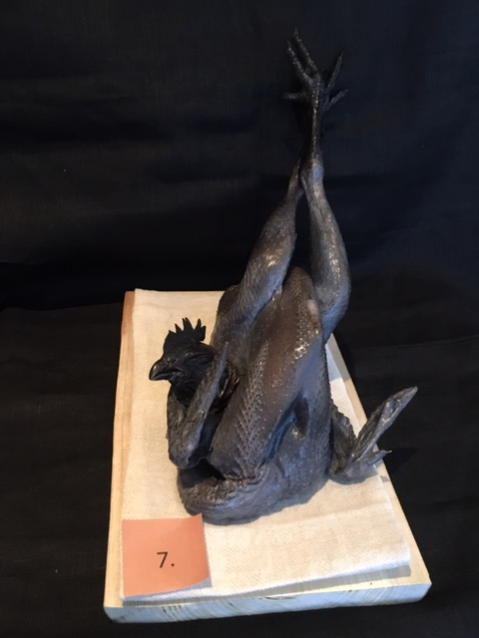

Nummer: | 7
Producent: | Rosa Skattlådan
Plats: | Skånes Värsjö, Norra Skåne
Ras: | Ayam Cemani
Levnadsätt: | Hönshus samt 1,5 ha hägn
Ålder: | 5,5 månader
Kön: | Tupp
Foder: | Egetdesignat foder från Svenska Foder
 | Majs, gräs, frukt, grönsaker, vilda och odlade örter
Slakteri: | Eget gårdsslakteri, egen transport 80 m
Slaktdatum: | 2021 05 15
Slaktvikt: | 1,2 kg
Skållning: | 72°
Plocksätt: | Blötplockning plus efterplockning för hand
Nedkylning: | Långsamt med inkråm kvar 6h +4°C
Hängning helfågel: | Ja med huvud uppåt
Tid & temp: | 1,5 dygn +4°C
Plats: | Eget kylrum
 | Insatspåse + kartong
 | 21 05 17
Antal kockar: | 10

Kockar | UTSEENDE | MÖRHET | SAFTIGHET | SMAK | Potential
 | Skala 1-10 | Skala 1 - 10 | Skala 1-10 | Skala 1 - 10 | 35-50 poäng = Exceptionell råvara
 | x 1 | x 1 |  | x 2 | 30-34 = Utmärkt råvarukvalité
 |  |  |  |  | 25-29 = Hög råvarukvalité |  |  | Utseende | Mörhet | Saftighet | Smak | Total
 |  |  |  |  | 20-24 = Standard råvara |  | Kock 1 | 8 | 6 | 5 | 6
Kock 1 | 8 | 6 | 5 | 6 |  |  | Kock2 | 0 | 0 | 0 | 0
Kock2 |  |  |  |  |  |  | Kock 3 | 6 | 6 | 5 | 7
Kock 3 | 6 | 6 | 5 | 7 |  |  | Kock 4 | 7.5 | 7 | 7 | 7.5
Kock 4 | 7.5 | 7 | 7 | 7.5 |  |  | Kock 5 | 8 | 7 | 7 | 7.5
Kock 5 | 8 | 7 | 7 | 7.5 |  |  | Kock 6 | 6 | 6 | 6 | 6
Kock 6 | 6 | 6 | 6 | 6 |  |  | Kock 7 | 6.5 | 6.5 | 5 | 7
Kock 7 | 6.5 | 6.5 | 5 | 7 |  |  | Kock 8 | 8 | 7 | 6.5 | 6.5
Kock 8 | 8 | 7 | 6.5 | 6.5 |  |  | Kock 9 | 7 | 4.5 | 4 | 3
Kock 9 | 7 | 4.5 | 4 | 3 |  |  | Kock 10 | 6.5 | 7 | 4.5 | 7
Kock 10 | 6.5 | 7 | 4.5 | 7 |  |  | Kock 11 | 6.5 | 3 | 3 | 4
Kock 11 | 6.5 | 3 | 3 | 4 |  |  | Kock 12 | #REF! | #REF! | #REF! | #REF!
summa | 70 | 60 | 53 | 123 | 30.60
potential | 7.00 | 6.00 | 5.30 | 12.30 | 30.6

TILLAGNINGSPROTOKOLL |  |  |  |  | KOCKARNAS KOMMENTARER:
Förpackning: | Insatspåse blå + kartong |  |  |  | Utseende i rå form: | Effektfull ovanlig med en smalt tunt utseende
Utseende: | Mycket fin! |  |  |  |  | Fint hanterad med vacker svart ton & blåaktig glansigt skinn
Tillagning: | På kronan i panna |  |  |  |  | Doft av dagg, skog och mossa
Metod: | -
Salt: | Havssalt |  |  |  | Mörhet: | Låret upplevs mör, bröst mer kompakt
Temperatur ugn: | 130° |  |  |  |  | Fast men mör
Före: | - |  |  |  |  | Inte så mör med tuggigt skinn med fibrer studs!
Efter: | 42° |  |  |  | Saftighet: | Låret är saftigare än bröstdelen med en låg smak
Ur ugn: | 56° |  |  |  |  | Saftigheten upplevs kort med en bra munkänsla med korta fina fibrer
Efter vila: | - |  |  |  |  | Skinnets textur i bröstet upplevs tuggigt
Tid i ugn: | 17 min |  |  |  | Smak: | Smaken är god lätt fyllig majs, smör, krispig, svamp
Vila tid: | - |  |  |  |  | Mild och lång eftersmak
 |  |  |  |  |  | God smak av hasselnötter med viss beska
Kommenter EXRÅ: | Otrolig fågel med uppseendeväckande utseende! |  |  |  |  | Tydlig fågelsmak ligger kvar länge
 | Hantverket med hanteringen är otroligt hög nivå på.
 | Här blev det lite ojämn tycke bland kockar på smak och textur saftighet.
 | Av erfarenhet kan tänka att den lyfter med säsongen som kommer med
 | utevistelse, gräs, insekter och kommer höjas i smaker och storlek!

Pärlhöna RosaSkatt
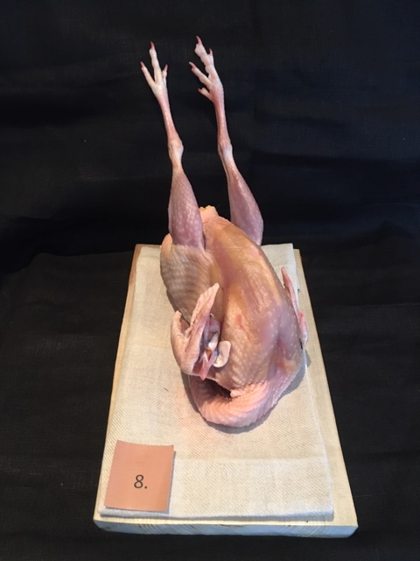

Nummer: | 8
Producent: | Rosa Skattlådan
Plats: | Skånes Värsjö, Norra Skåne
Ras: | Pärlhöna
Levnadsätt: | Hönshus samt 1,5 ha hägn
Ålder: | -
Kön: | Höna
Foder: | Egetdesignat foder från Svenska Foder
 | Majs, gräs, frukt, grönsaker, vilda och odlade örter
Slakteri: | Eget gårdsslakteri, egen transport 80 m
Slaktdatum: | 2021 05 15
Slaktvikt: | -
Skållning: | 72°
Plocksätt: | Blötplockning plus efterplockning för hand
Nedkylning: | Långsamt med inkråm kvar 6h +4°C
Hängning helfågel: | Ja med huvud uppåt
Tid & temp: | 1,5 dygn +4°C
Plats: | Eget kylrum
Förpackning: | Insatspåse + kartong
Leverans: | 21 05 17
Antal kockar: | 10

Kockar | UTSEENDE | MÖRHET | SAFTIGHET | SMAK | Potential
 | Skala 1-10 | Skala 1 - 10 | Skala 1-10 | Skala 1 - 10 | 35-50 poäng = Exceptionell råvara
 | x 1 | x 1 |  | x 2 | 30-34 = Utmärkt råvarukvalité
 |  |  |  |  | 25-29 = Hög råvarukvalité |  |  | Utseende | Mörhet | Saftighet | Smak | Total
 |  |  |  |  | 20-24 = Standard råvara |  | Kock 1 | 8 | 7 | 7 | 7.5
Kock 1 | 8 | 7 | 7 | 7.5 |  |  | Kock2 | 0 | 0 | 0 | 0
Kock2 |  |  |  |  |  |  | Kock 3 | 8 | 7 | 8 | 8
Kock 3 | 8 | 7 | 8 | 8 |  |  | Kock 4 | 7 | 6 | 6 | 6.5
Kock 4 | 7 | 6 | 6 | 6.5 |  |  | Kock 5 | 9 | 8 | 7 | 9
Kock 5 | 9 | 8 | 7 | 9 |  |  | Kock 6 | 7 | 6 | 6 | 7
Kock 6 | 7 | 6 | 6 | 7 |  |  | Kock 7 | 8 | 7 | 6 | 7.5
Kock 7 | 8 | 7 | 6 | 7.5 |  |  | Kock 8 | 8 | 6 | 5 | 6
Kock 8 | 8 | 6 | 5 | 6 |  |  | Kock 9 | 9 | 6 | 5.5 | 8
Kock 9 | 9 | 6 | 5.5 | 8 |  |  | Kock 10 | 7.5 | 7 | 6.5 | 8
Kock 10 | 7.5 | 7 | 6.5 | 8 |  |  | Kock 11 | 7 | 7.5 | 7 | 8.5
Kock 11 | 7 | 7.5 | 7 | 8.5 |  |  | Kock 12 | #REF! | #REF! | #REF! | #REF!
summa | 78.5 | 67.5 | 64 | 152 | 36.20
potential | 7.85 | 6.75 | 6.40 | 15.20 | 36.2

TILLAGNINGSPROTOKOLL |  |  |  |  | KOCKARNAS KOMMENTARER:
Förpackning: | Insatspåse blå + kartong |  |  |  | Utseende i rå form: | Torr fin, bra fett och känns redan god här!
Utseende: | Mycket fin |  |  |  |  | Fina gula fettpartier med ett mörkare lår kött
Tillagning: | På kronan i panna |  |  |  |  | Välhängd, jämt behandlad med skinnet som blir härligt vid tillagning
Metod: | Ugn |  |  |  |  | Otroligt vacker!
Salt: | Havssalt |  |  |  | Mörhet: | Brösten är möra med lite tuggigare lår
Temperatur ugn: | 130° |  |  |  |  | Tydligt positivt tuggmotstånd
Före: | -
Efter: | 30° |  |  |  | Saftighet: | Knaprigt skinn med saftighet
Ur ugn: | 57° |  |  |  |  | Fett från skinn och kött balanseras fint
Efter vila: | - |  |  |  |  | Skinnet upplevs tuggigt
Tid i ugn: | 23 min!? |  |  |  | Smak: | Liten nötighet, raps, ängsblommor och en syra
Vila tid: | - |  |  |  |  | Svamp, halm, umami, örtighet, fyllig fet
 |  |  |  |  |  | Bästa stekta fågeln! Mörk köttig, mogen djup smak
Kommenter EXRÅ: | Otroligt fint hantverk igen från Skattlådan med utseendet!
 | Åldern på fågeln kopplas det ihop med skinnet som
 | var lite tuggigt enligt vissa och drog ner poäng?
 | Smaken landar alltid upp högt här generellt på denna pärlhöna! Mycket fin smak!
 | Fantastiskt!

Pärlhöna Referens
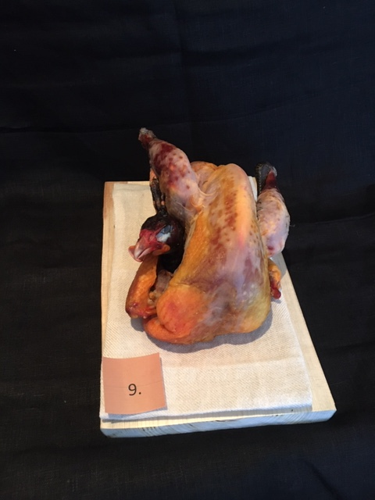

Nummer: | 9
Producent: | Volallies Challans, Label Rouge
Plats: | Frankrike
Ras: | Pärlhöna
Levnadsätt: | Utomhus
Ålder: | 94 dagar
Kön: | -
Foder: | 100% vegetal, 75% cereal

Slakteri: | -
Slaktdatum: | 21 02 02 (Uppskattning)
Slaktvikt: | -
Skållning: | -
Plocksätt: | -
Nedkylning: | -
Hängning helfågel: | -
Tid & temp: | -
Plats: | -
Förpackning: | Ovaccade
Leverans: | 21 05 17
Antal kockar: | 10

Kockar | UTSEENDE | MÖRHET | SAFTIGHET | SMAK | Potential
 | Skala 1-10 | Skala 1 - 10 | Skala 1-10 | Skala 1 - 10 | 35-50 poäng = Exceptionell råvara
 | x 1 | x 1 |  | x 2 | 30-34 = Utmärkt råvarukvalité
 |  |  |  |  | 25-29 = Hög råvarukvalité |  |  | Utseende | Mörhet | Saftighet | Smak | Total
 |  |  |  |  | 20-24 = Standard råvara |  | Kock 1 | 7.5 | 8 | 7.5 | 7.5
Kock 1 | 7.5 | 8 | 7.5 | 7.5 |  |  | Kock2 | 0 | 0 | 0 | 0
Kock2 |  |  |  |  |  |  | Kock 3 | 6 | 5 | 6 | 6
Kock 3 | 6 | 5 | 6 | 6 |  |  | Kock 4 | 8 | 7.5 | 8 | 7
Kock 4 | 8 | 7.5 | 8 | 7 |  |  | Kock 5 | 7 | 8 | 9 | 9
Kock 5 | 7 | 8 | 9 | 9 |  |  | Kock 6 | 3 | 2 | 2 | 2
Kock 6 | 3 | 2 | 2 | 2 |  |  | Kock 7 | 4 | 5 | 4 | 5
Kock 7 | 4 | 5 | 4 | 5 |  |  | Kock 8 | 6 | 9 | 9 | 7.5
Kock 8 | 6 | 9 | 9 | 7.5 |  |  | Kock 9 | 9.5 | 9.5 | 10 | 10
Kock 9 | 9.5 | 9.5 | 10 | 10 |  |  | Kock 10 | 5 | 5.5 | 4 | 6
Kock 10 | 5 | 5.5 | 4 | 6 |  |  | Kock 11 | 8 | 8 | 8 | 9
Kock 11 | 8 | 8 | 8 | 9 |  |  | Kock 12 | #REF! | #REF! | #REF! | #REF!
summa | 64 | 67.5 | 67.5 | 138 | 33.70
potential | 6.40 | 6.75 | 6.75 | 13.80 | 33.7

TILLAGNINGSPROTOKOLL |  |  |  |  | KOCKARNAS KOMMENTARER:
Förpackning: | Klisterlapp på ovaccad |  |  |  | Utseende i rå form: | Fet torr, välhängd? Men mild doft?
Utseende: | Stor hel torr |  |  |  |  | Mörkt gul orange skinn med mycket fett
Tillagning: | På kronan i panna |  |  |  |  | Lite fjädrar kvar så slarvigt hanterad
Metod: | Ugn
Salt: | Havssalt |  |  |  | Mörhet: | Extremt mör men ändå motstånd går att skära med gaffel
Temperatur ugn: | 130° |  |  |  |  | Nästan för mör. Svampig konsistens
Före: | - |  |  |  |  | Mycket bra tuggmotstånd
Efter: | 32° |  |  |  | Saftighet: | Låret är saftigast, bröstet känns vattnigt
Ur ugn: | 56° |  |  |  |  | Saknar balansen blir torr och saftig. Smulig och lite vattnig
Efter vila: | - |  |  |  |  | Saftig och lagom fett men saknar textur av fibrer
Tid i ugn: | 28 min |  |  |  | Smak: | Smaken drar mot bovete, mogen smak i fett
Vila tid: | - |  |  |  |  | Lång smak med hjälp av fettet, nötigt, smörigt, majs, soja
 |  |  |  |  |  | Uppskattar inte smaken
Kommenter EXRÅ: | Här är dagens ojämnaste omdöme från kockarna. |  |  |  |  | Smaken är inte så hög som förväntan
 | I alla kategorier spretar det åt olika håll.
 | Det diskuterades om klippta vingar som man gör i Frankrike
...

